몬스터 상세 설정
 | 몬스터 상세 설정

이름 | 덤부루 | 배치 위치 | 마기를 머금은 논산 | 참고 이미지

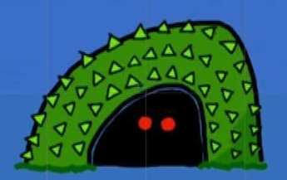

종족 | 자연 | 역할 | 일반

공격 컨셉 | 일반 공격

스킬 컨셉 | 스킬 없음

몬스터 배경 설정 | 이세계에선 작고 보잘 것 없는 작은 몬스터였으나 지구로 넘어온 이후 논산에 자리 잡게 된 몬스터. 풀과 숲이 많은 논산의 지형을 이용하여 자신의 몸을 풀과 덤불로 뒤덮은 채로 돌아다닌다. (인게임 구현에 텍스트를 넣을 수 있다면) "..스스슥…스슥...…"

기획의도 | 논산이라고 하면 한 번쯤 논과 풀에 관련된 몬스터가 나와야 하지 않을까 라고 생각하여 구현해 낸 몬스터. 그냥 풀 몬스터보다 풀 속에 숨어있는 몬스터 라고 기획하면 훨씬 더 몬스터 답고 재밌지 않을까? 라고 생각해보았다. 리소스 찾기도 쉬울 것 같고, 논산의 어느 스테이지에 넣어도 어색하지 않을 몬스터 라고 생각된다. 풀 색깔과 눈 색깔은 변형이 가능하다. 몬스터의 강함을 생각한다면 (1~5)중 2의 정도라고 생각한다.

